Накладная-№3
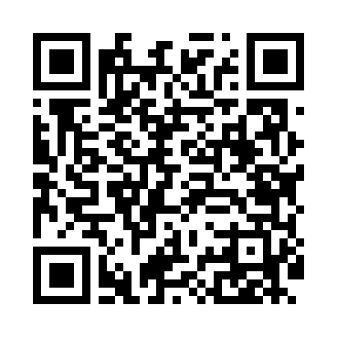
Номер товарно-транспортной накладной: |  |  | Торговый представитель: Amriyev Muhammad
Поставщик: Toshkent falcon fly 2 |  |  | Телефон торгового представителя: +998972880505
Дата отгрузки: 30.12.2025 |  |  | Контрагент: """" Klient
Дата консигнации: |  |  | Адрес:
Доставщик: |  |  | Телефон:
Телефон доставщика:
Время заказа: 30.12.2025 12:32:36
№ | Штрих-код | Название товаров (работ,услуг) | Количество | Количество в кейсе | Цена | Сумма
 |  |  | 20 |  |  | 38
1 | 6805019698781 | Милый коврик с изображением кошки для спальни и детской комнаты, 50×80 см, DB-98-78 | 10 | 10 шт. | 2.10 | 21
2 | 6920240023949 | Коврики напольные для ванной комнаты 70*36 XP -23-94 | 10 | 10 шт. | 1.70 | 17
Итого: 38$|->UZS: 475,000.00

